Sheet1
商品简称 | 数量 | 单位 | 规格 | 型号 | 单价 | 总价 | 产品图片 | 用途 | 备注
机械机构相关
内六角扳手 | 1 | 套 | 绿林 | 标准版9件套 | 5.9 | 5.9 | 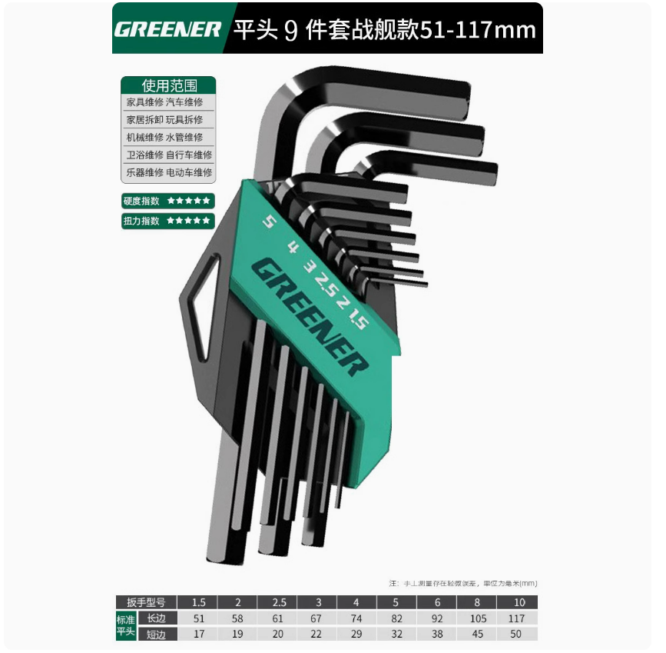
轮胎 | 2 | 个 | 江昕5x2实心胎 | 5.5x2 | 35 | 70 | 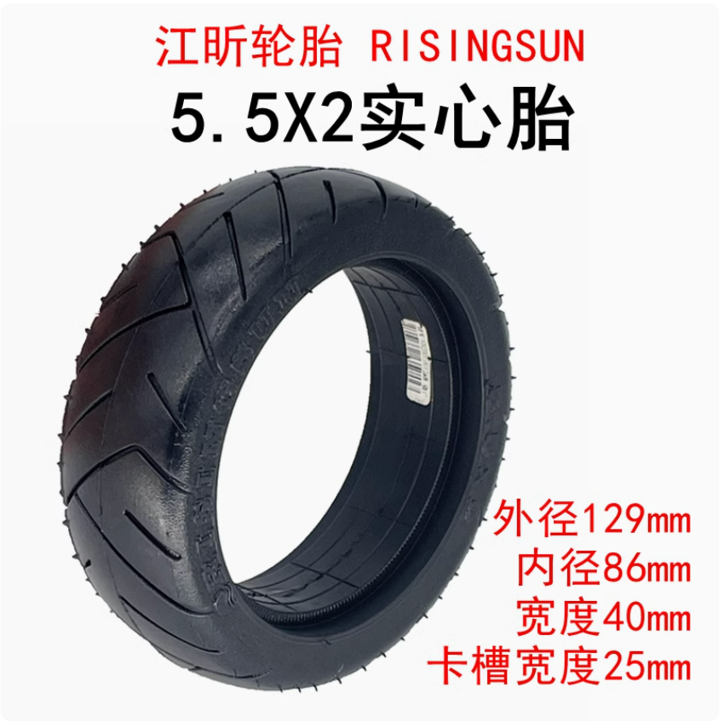 |  |  | https://item.taobao.com/item.htm?abbucket=3&id=656786735880&ns=1&skuId=5037574378818&spm=a21n57.1.0.0.3858523ctc6wDS
杯头螺丝 |  |  | M5*20 |  |  |  | 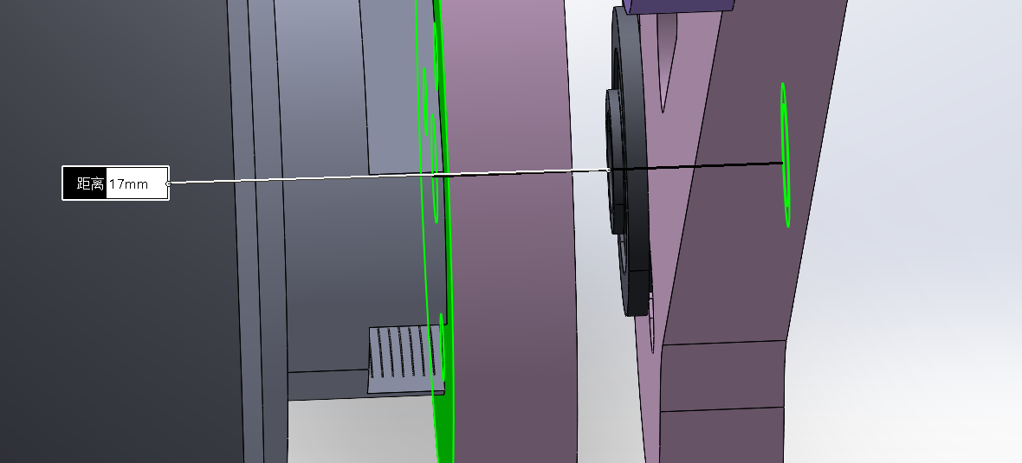 | 腿轮连接*2 | 不确定螺母能进去多少，应该够了，中间连接余量留了2.5 | https://detail.tmall.com/item.htm?abbucket=9&id=635755541429&rn=fae803cdf914543828e5c5339c031aed&spm=a1z10.5-b.w4011-14789417929.90.58f73750Dss4JO&skuId=4556124369916
杯头螺丝 |  |  | M5*30 |  |  |  | 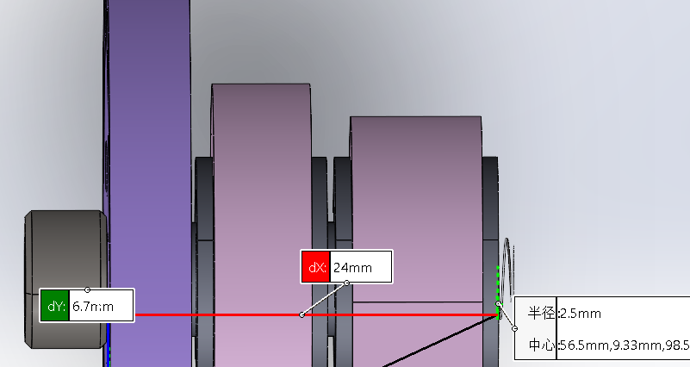 | 双腿连接*4 | 这个长度最抽象了，螺丝长30会干涉，25不够螺母，只能反拧，螺母在外
杯头螺丝 |  |  | M3*40 |  |  |  |  | 轮毂*6*2
杯头螺丝 |  |  | M3*12 |  |  |  |  | 机架安装
杯头螺丝 |  |  | M3*6 |  |  |  |  | 机架与电机固定 | 注意这个孔位只能入4mm
杯头螺丝 |  |  | M2.5*6 |  |  |  |  | 分电板和主控固定
沉头螺丝 |  |  | M3*10 |  |  |  | 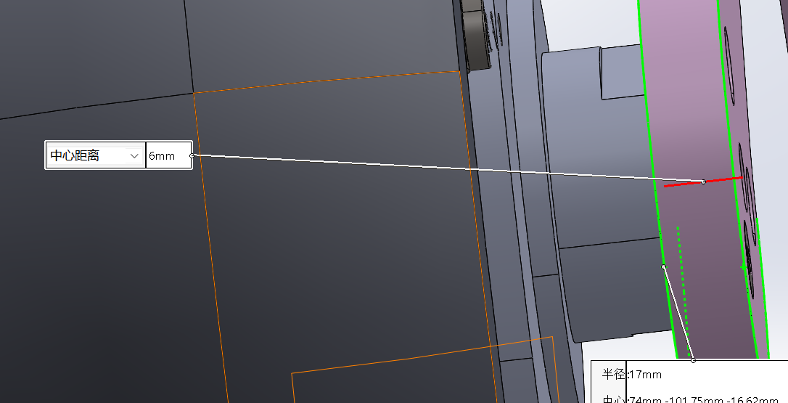 | 轮毂*6*2 |  | https://detail.tmall.com/item.htm?spm=a1z10.5-b.w4011-14789417929.90.66c564f7UCumYJ&id=693377485791&rn=d26e508268ad22e8b3e0dcd11ac26e29&abbucket=9&skuId=4920755308732
沉头螺丝 |  |  | M3*16 |  |  |  | 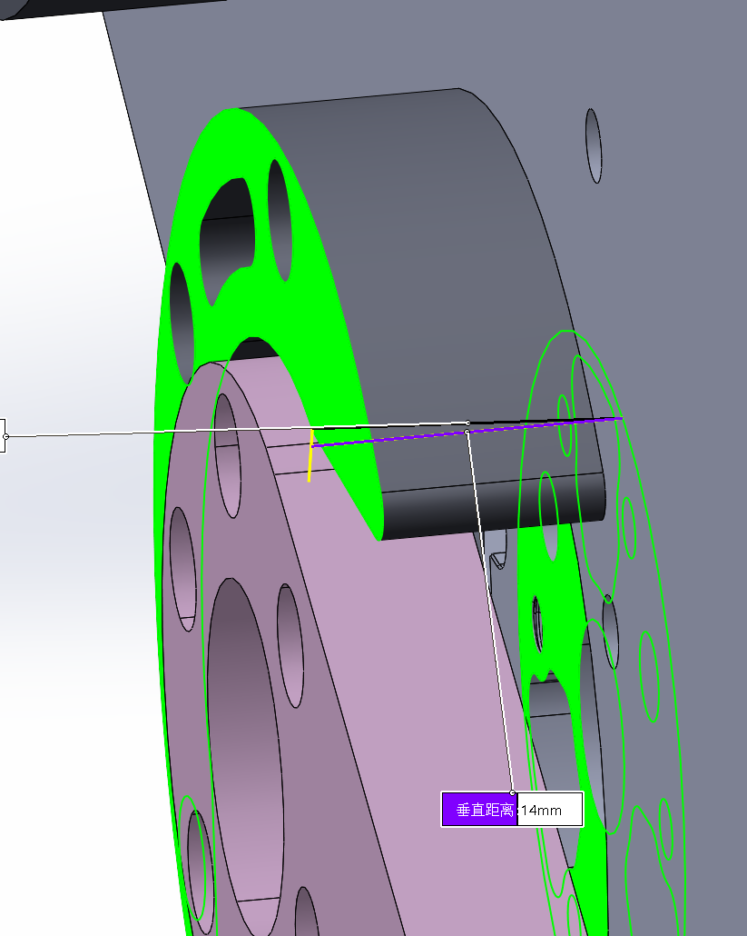 | 挡块*4*3 | 10+3+1+5=19，只能入轴2mm
沉头螺丝 |  |  | M3*20 |  |  |  | 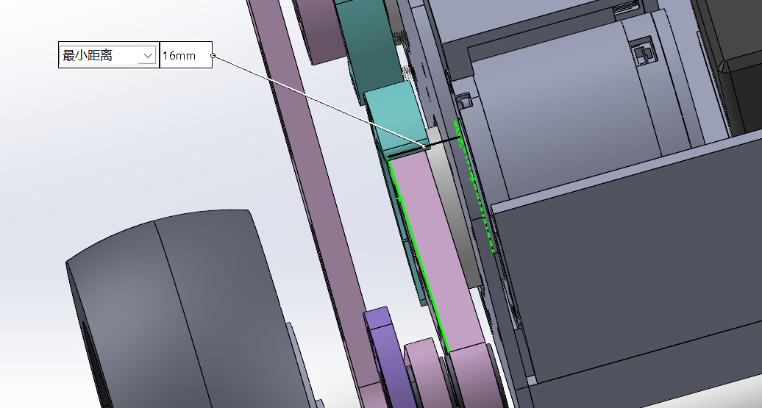 | 关节电机*6*2 | 短轴：8+8+5=21
沉头螺丝 |  |  | M3*30 |  |  |  | 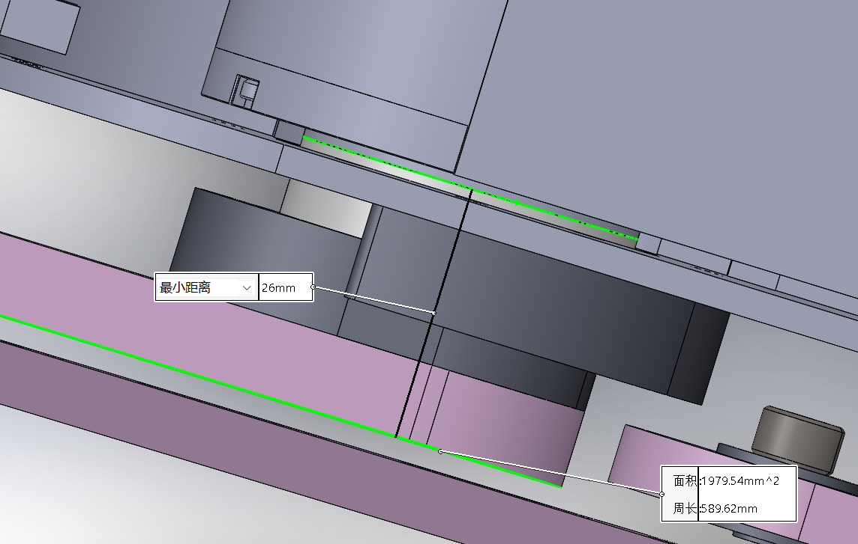 | 关节电机*6*2 | 长轴：10+8+8+5=31
垫片 |  |  | M5*8*0.5 |  |  |  |  |  | 买了20个，没有余量但不要运费，坏了再买10个 | https://detail.tmall.com/item.htm?abbucket=9&id=736651447364&rn=ffa60ade4e79ec989500b2fa85aca006&spm=a1z10.3-b.w4011-14789405706.62.33cc37ba2mBXnm&skuId=5085431764100
螺母 |  |  | M5 |  |  |  |  |  |  | https://detail.tmall.com/item.htm?abbucket=9&id=608236589609&rn=8c49c1b43c594f71c2b1e760ec169d3d&skuId=4269028208525&spm=a1z10.5-b.w4011-14789417929.72.14c63d277XfrHv
螺母 |  |  | M3
螺母 |  |  | M2.5
垫片 |  |  |  |  |  |  |  |  |  | https://detail.tmall.com/item.htm?abbucket=9&id=736651447364&rn=ffa60ade4e79ec989500b2fa85aca006&spm=a1z10.3-b.w4011-14789405706.62.33cc37ba2mBXnm&skuId=5085431764100
轴承 | 这是上次掉的，缺了一个 |  |  | 5*13*4 |  |  |  |  |  | https://detail.tmall.com/item.htm?app=chrome&bxsign=scdt9PotgFkIqZOM35J0Oy7xMiSSFKXL2zP_7g8JrYQjs_z79ey3mPQnjmWszpOy3Y5gzomQ5gj0-ZLXnbVPdBXDbFqj5hftlay5lfilNnIedF5dshTp2Vx2TdhjP75xO1Y&cpp=1&id=611878216362&price=3.8&shareUniqueId=33954883380&share_crt_v=1&shareurl=true&short_name=h.SIiSd2rsxHiVz94&sourceType=item&sp_tk=WExYRWZSREtuZ2E%3D&spm=a2159r.13376460.0.0&suid=41E0BB5B-AFFB-40D3-B4CC-71D27C06CAE0&tbSocialPopKey=shareItem&tk=XLXEfRDKnga%20CZ009&un=f37671696b9216379554e02b75a03bae&un_site=0&ut_sk=1.W4vu6UzIJ6IDAIhFYAYJuwmX_21380790_1762874600124.Copy.1&wxsign=tbwlUFNu5UDgRUErDxHn-9C3WnY88b9Enu83cUpXD4_GQAZYZOW0MVHLqal5SufSXhdsNPLKXB_TwIz5DF7ri1mP_TL3rwul9i-_xdiXnwBiBjqnjwMnGIGs8XvFhk7UD3Z
电气系统相关 |  |  |  |  |  |  |  |  |  | 点击链接直接打开 或者 淘宝搜索直接打开
24V电源 | 1 | 个 | 轮趣 18650 | 持续6A，最大13A | 124 | 124 | 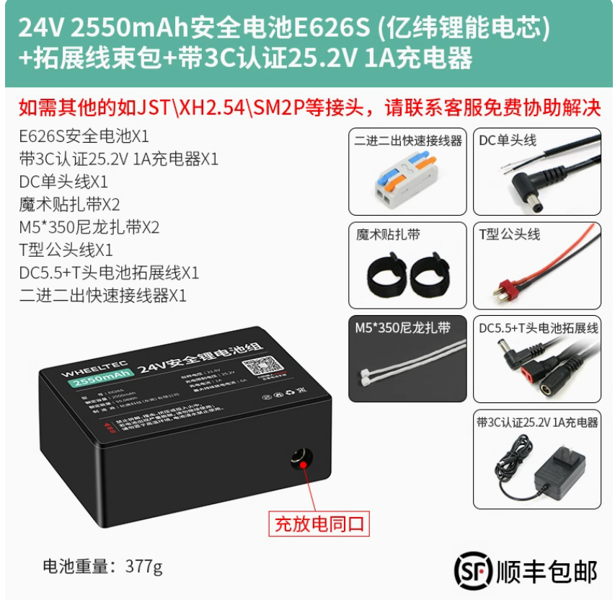 |  |  | 24V锂电池组E626S户外电源18650充电智能小车电机24伏带外壳保护-tmall.com天猫
DC公转母 | 1 | 个 | 带开关 | 18AWG,<135W,60cm | 10.52 | 10.52 | 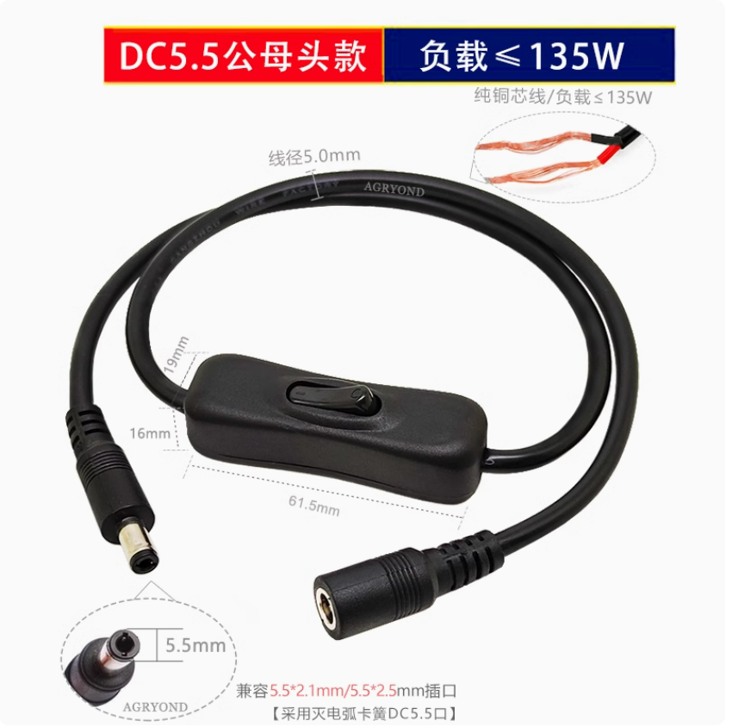 |  |  | 粗纯铜9-12V24V电源连接线带开关DC5.5头双公母兼容接头灯带控制-tmall.com天猫
DC公5525转XT60公 | 1 | 个 |  | 10A,30cm | 8.9 | 8.9 | 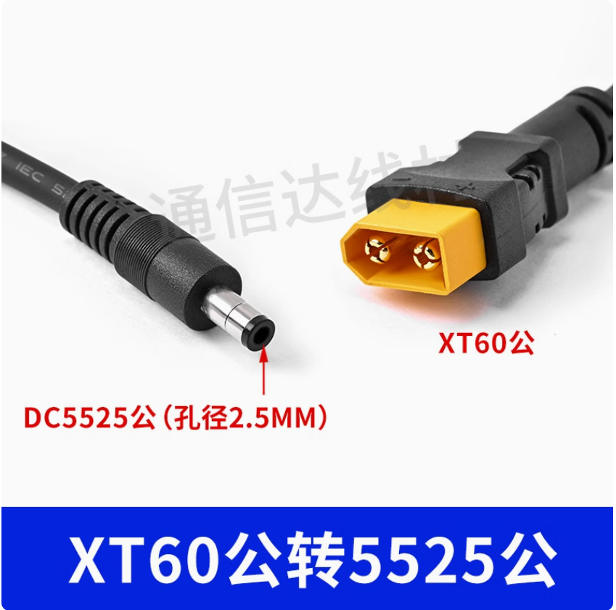 |  |  | 1.5平XT60转DC连接线DC5.5*2.1/2.5mm公母头带线航模眼镜转接线-淘宝网
分电板 | 1 | 个 | RM萝马集市 | 1转7/1转4 | 90/70 | 90/70 | 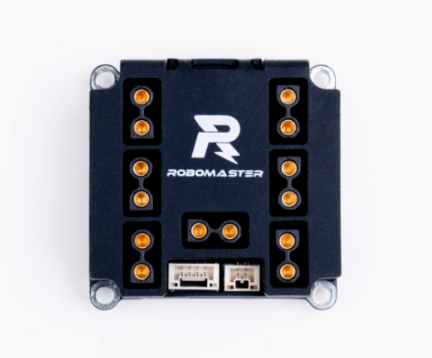 |  |  | https://item.taobao.com/item.htm?app=chrome&bxsign=scdGmCMTrd0HVI4zdsGjdGNeoXDcd6Hcqs232lSXlb0eDW3jmPiR3CzQdVRI4uaZPxf6jbkPO8ttYZ1OPys8_KwmokMylASG3ey8Z0EBtQwlhw8NZUgz5CNmqqxLeP8fyy8&cpp=1&id=616219514590&share_crt_v=1&shareurl=true&short_name=h.62l1b02CidOASXx&sp_tk=NDFKWWV1ZlRHQ1Y%3D&spm=a2159r.13376460.0.0&tbSocialPopKey=shareItem&tk=41JYeufTGCV%20HU926&un=f37671696b9216379554e02b75a03bae&un_site=0&ut_sk=1.W4vu6UzIJ6IDAIhFYAYJuwmX_21380790_1742949934949.TaoPassword-Weixin.1&wxsign=tbw2Q1otKj2065j-e8sqA7a5edZnmFJgrXMYuJ2LmtFDaBSoHUhXxOHjFqJ5j47srvk4RE0zX326yk2J6QGHHXWKYa6zVl3LDxGB9RJT-U-AZx384858k9hgdXmNf97yxM2&x-ssr=true
xt30双端 | 5 | 条 | 公转母 | 20cm | 5.78 | 28.9 | 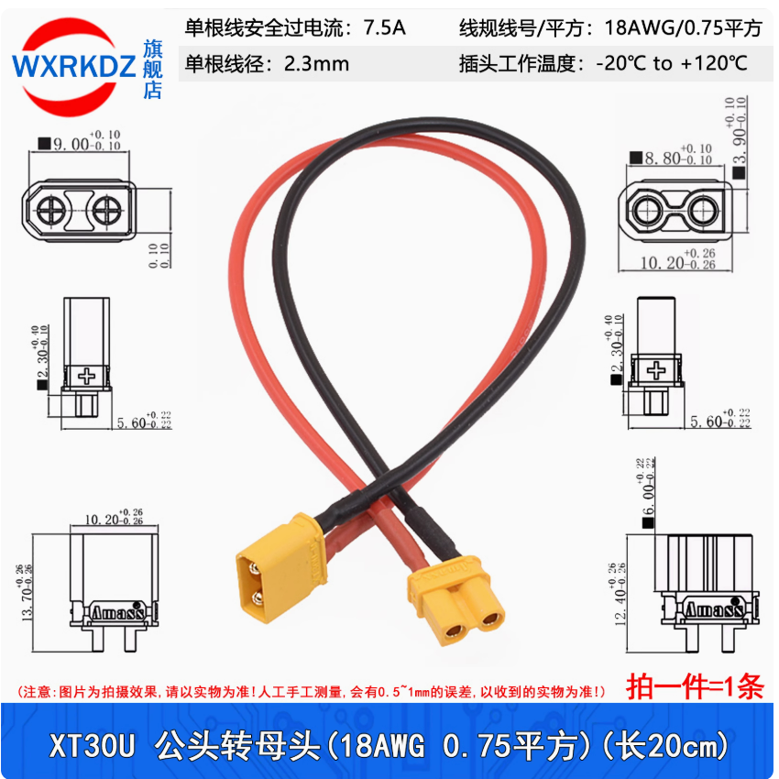 |  |  | XT30U-F/M航模连接线 公头母头电机插座对插锂电池香蕉插头延长线-tmall.com天猫
can总线 | 10 | 条 | 反向（买点正向以防万一） | 15cm | 5 | 5 | 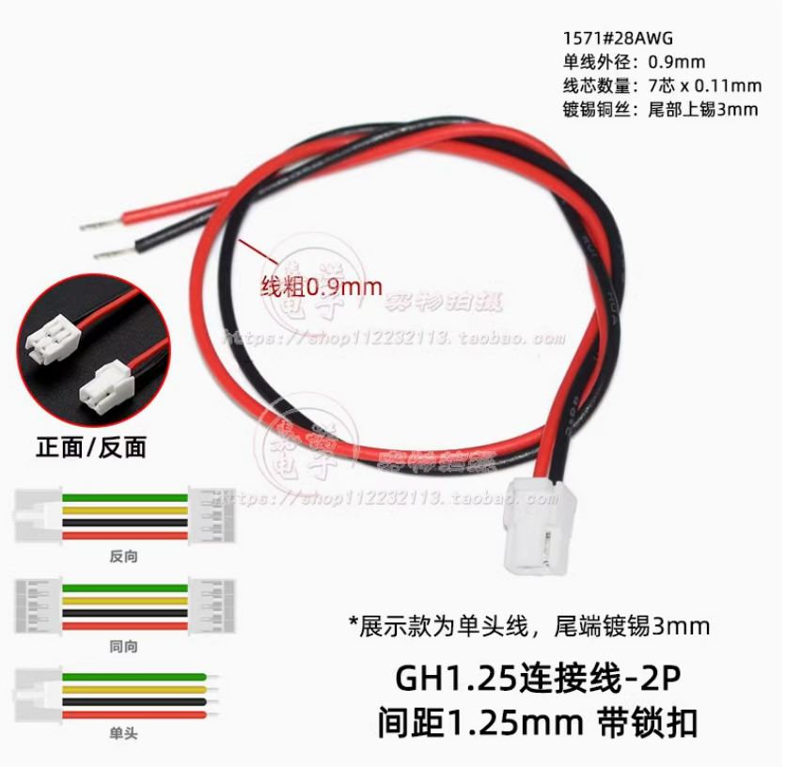 |  |  | 带扣GH1.25mm间距单头线双头线2P34568910Pin连接线同向反向A1257-淘宝网
开发板 | 1 | 个 | 达妙科技 | stm32H7 | 199 | 199 | 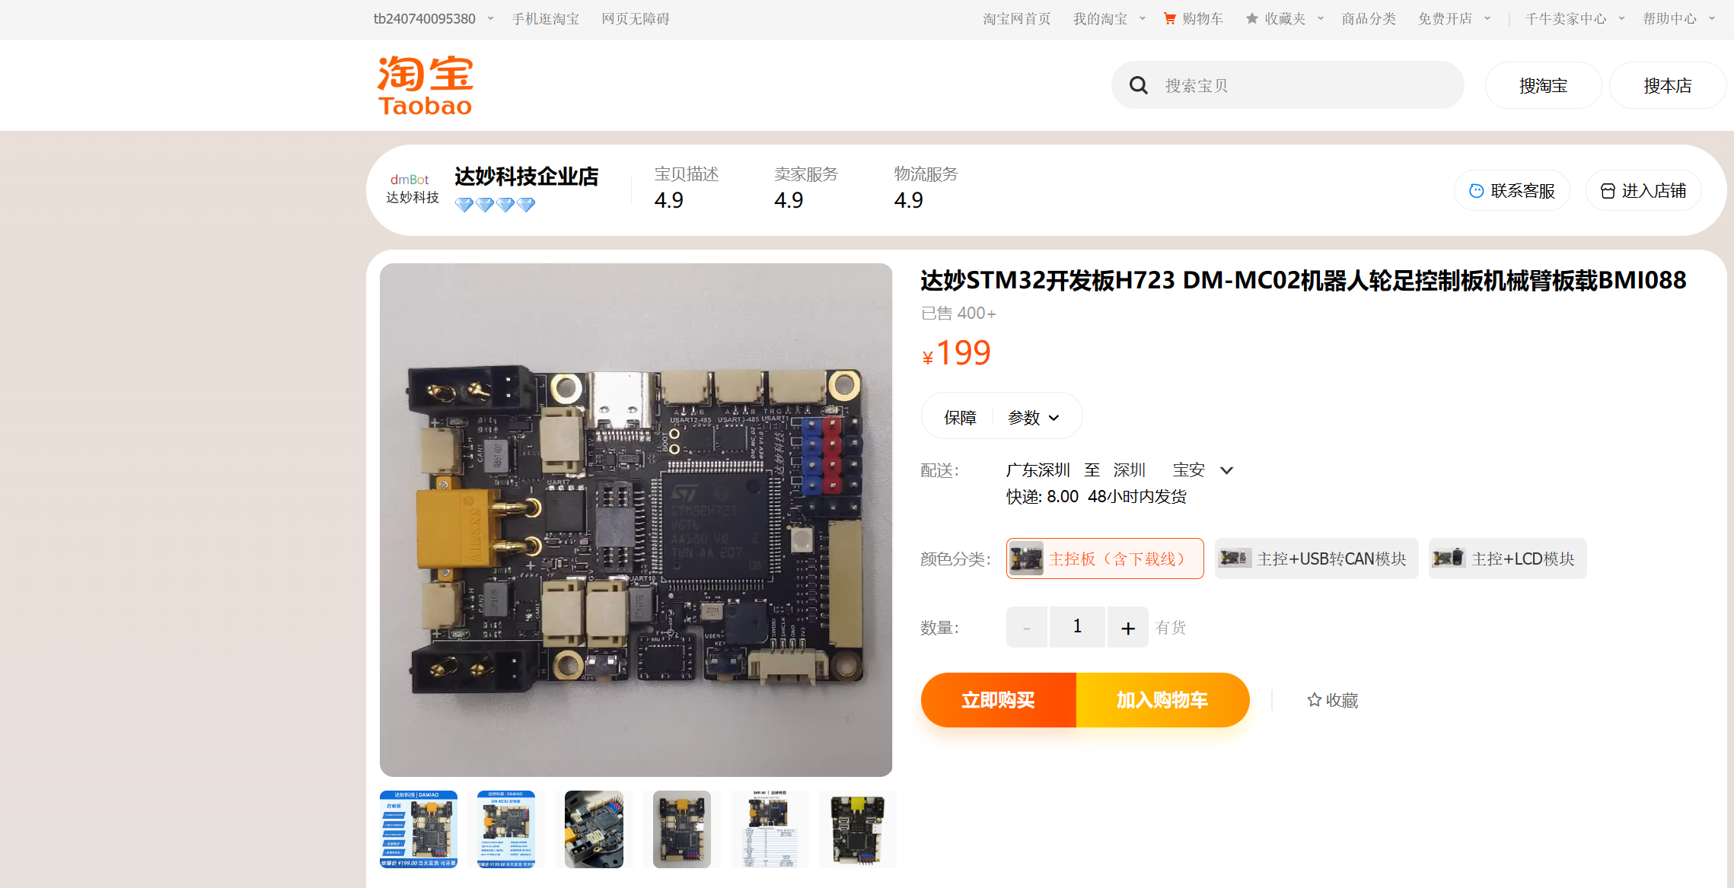 |  |  | https://item.taobao.com/item.htm?abbucket=17&id=767305853444&ns=1&spm=a21n57.1.item.4.7713523cYvrGQW&skuId=5440731611044
4310电机 | 4 | 个 | 达妙科技 |  | 599 | 2396 | 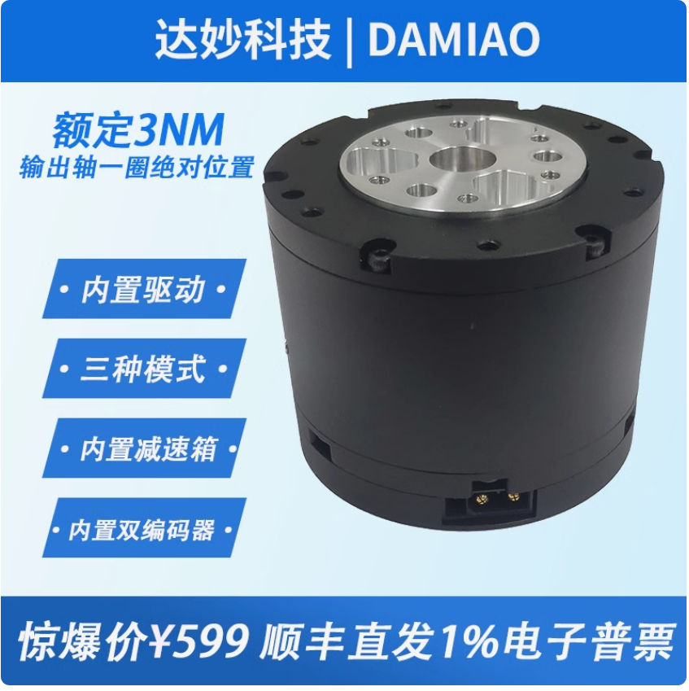 |  |  | MIT驱动无刷伺服械臂机器人达妙科技关节电机FOCGM43减速双编码器-淘宝网
转接板 | 2 | 个 | 达妙科技 | XT30 2+2 | 8 | 16 | 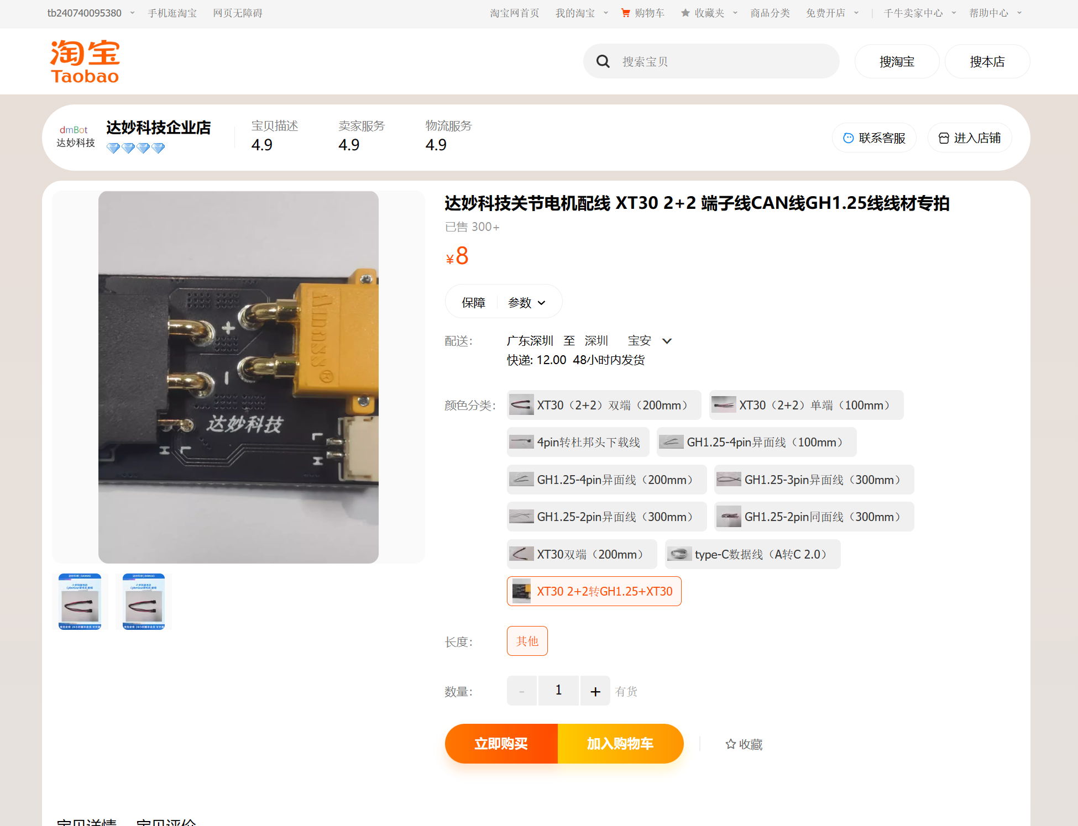 |  |  | 达妙科技关节电机配线 XT30 2+2 端子线CAN线GH1.25线线材专拍-淘宝网
6215电机 | 1 | 个 | 达妙科技 |  | 299 | 598 | 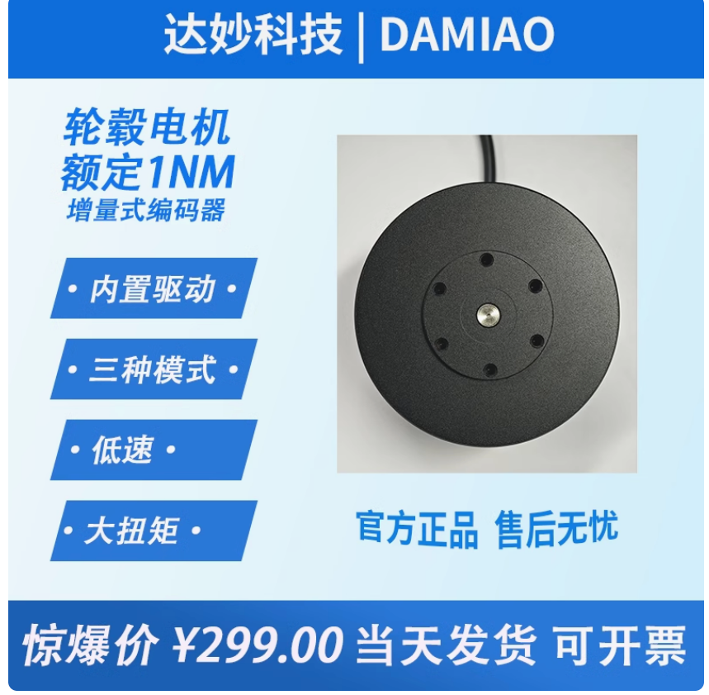 |  |  | 无刷直流电机达妙科技轮毂电机DMH6215直驱电机带驱动编码器-淘宝网
GH-3pin | 10 | 条 | 反向 | 15cm | 7.5 | 7.5 |  |  |  | 带扣GH1.25mm间距单头线双头线2P34568910Pin连接线同向反向A1257-淘宝网
6215+USB转can | 1 | 个 | 达妙科技 |  | 299+50 | 349
stlink
耗材
秤
扎带 | 1 | 包 | 500个 | 4*200mm | 7.9 | 7.9

